TEAMS
■「teams」の接続手順について

 | ① | サーバー室の回線切替スイッチの「イオンTV会議」が押された状態にします。

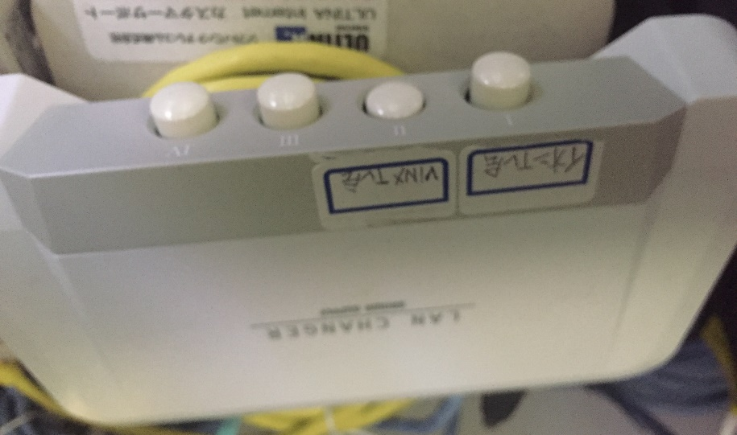
左側のスイッチ：イオンTV会議用
右側のスイッチ：VINXTV会議用

 | ② | TV会議システムの「LANケーブル」と「マイク」を会議室PCへ接続します。
 |  | ※スピーカーの接続を事前に確認してください。カメラはありませんので、【音声】と【ファイル共有】だけ可能です。

 |  | 【マイクの差替】
 |  | TV会議端末 | TS資産PC
TV会議端末 ⇒ PC

 |  | 【LANケーブルの差替】
TV会議端末 ⇒ PC
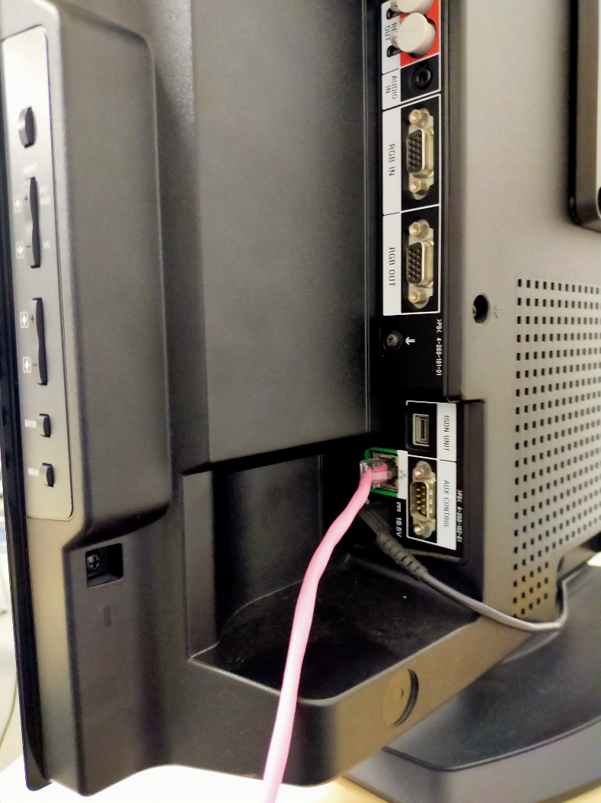

 | ③ | PCを起動して、「MicrosoftTeams」を起動する
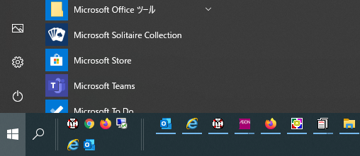

 | ③ | メールアドレスを入力して「MicrosoftTeams」にサインイン
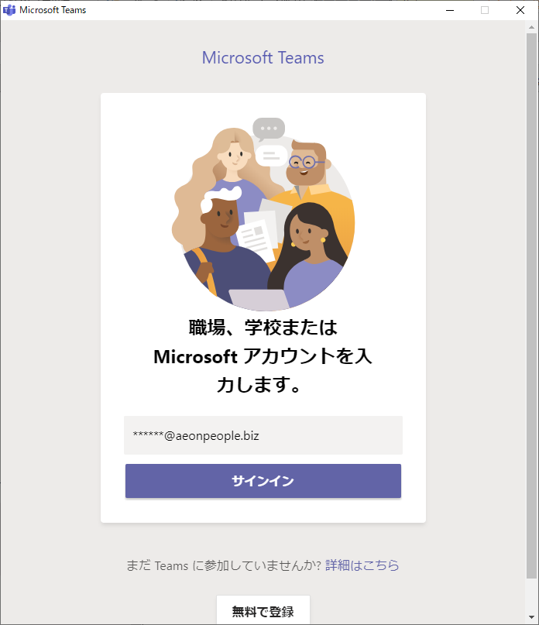
個人のメールアドレスを入力
→サインインをクリック

 | ④ | ログイン画面に「共通ID」「PW」を入力してサインイン
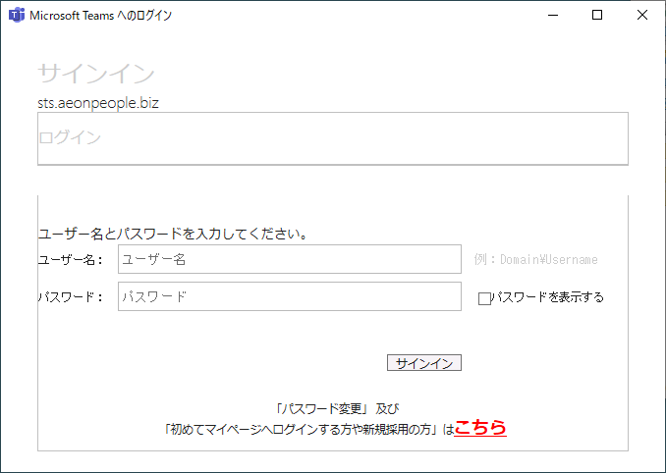

 | ⑤ | 連携された「TEMAS会議のURL」を開く → 参加画面が表示されます。
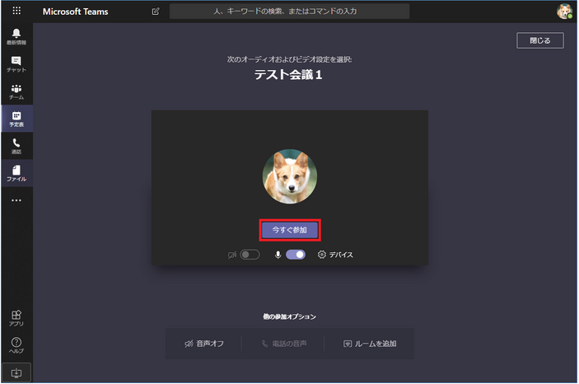

 | ⑥ | 会議室の画面が表示されます。
 |  | → 会議中はメニューバーを使用して【音声のOFF/ON】を切替でマイクで発言して下さい。

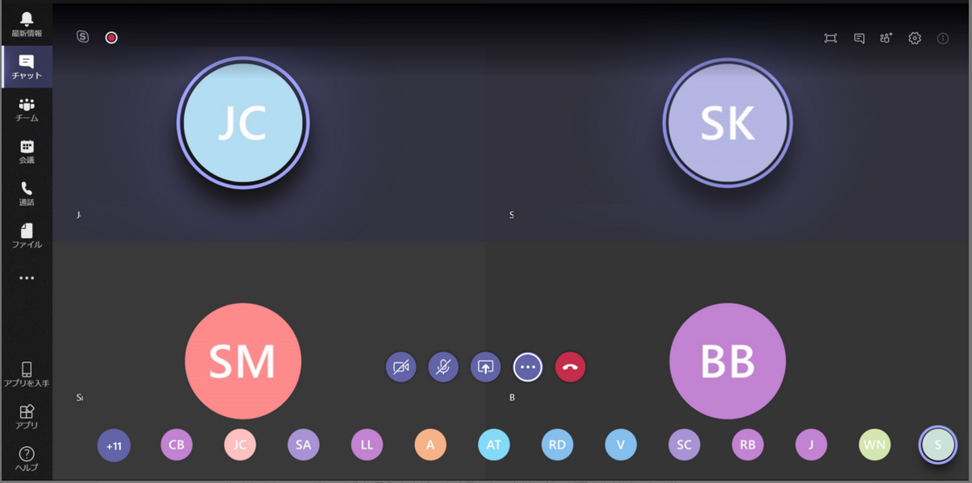

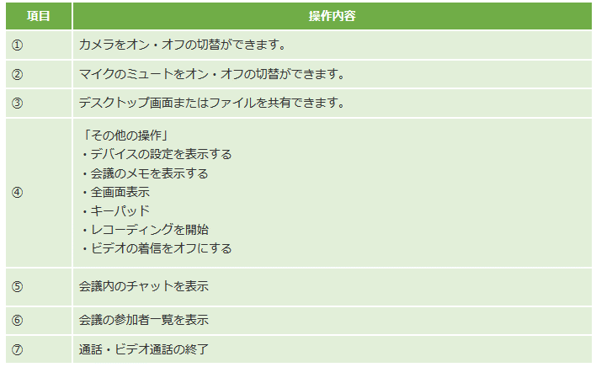

 | ⑦ | 会議終了時には「切断ボタン」をクリックしてください

